상품제안서
락앤락 밀키 텀블러 300ml | 상품코드: F18165

 |  |  |  |  |  |  | 02-412-0044 | www.easy1.co.kr
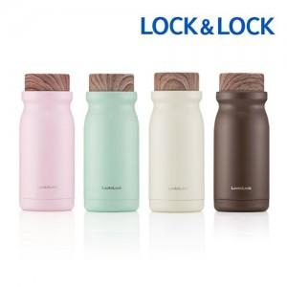

【상세/제작정보】

【인쇄/포장옵션】 | 실크, 레이저 / 포장지포장

【공급단가】 | 수량 | 50~ | 100~ | 500~ | 1,000~ | 2,000~
*VAT별도 | 단가 | 12,770원 | 12,570원 | 11,880원 | 11,580원 | 11,380원

【상품 URL】 | http://www.easy1.co.kr/src/goods_detail.php?gdno=18165

